상품제안서
[액센] F60 무선 자동회전 탁상용 선풍기 1P | 상품코드: F31266

 |  |  |  |  |  |  | 02-412-0044 | www.easy1.co.kr
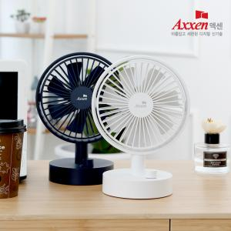

【상세/제작정보】 | 1박스 입수 수량 - 24개

【인쇄/포장옵션】 | 레이저, 풀칼라 / 포장지포장

【공급단가】 | 수량 | 50~ | 100~ | 500~ | 1,000~ | 2,000~
*VAT별도 | 단가 | 18,750원 | 18,450원 | 18,000원 | 17,550원 | 17,250원

【상품 URL】 | http://www.easy1.co.kr/src/goods_detail.php?gdno=31266

